Kerület
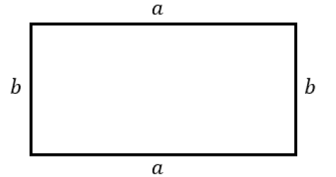
Téglalap kerülete
Egyik oldal (a) | Másik oldal (b) | Kerület | Jó a megoldás? | Helyes megoldás:
2 | 3 | 10 | Helyes a megoldás
5 | 6 | 20 | Nem jó a megoldás, jobb oldalon láthatod a megoldást | 22

Jelmagyarázat:
 | Ide kell beírni a téglalap oldalainak hosszát (mindegy melyik oldal melyik oszlopba kerül), mértékegységet nem kell beírni, csak a számokat
 | Ide kell beírni az eredményt (azt, ami a téglalap kerületeként kijött), ide is csak számot kell beírni, mértékegységet nem kell (ha az oldalak cm-ben voltak megadva, a kerület mértékegysége is cm lesz, ha dm-ben voltak, a kerület is dm lesz, és így tovább...)

Számok generálása 10-ig:
Egyik oldal (a) | Másik oldal (b)
9 | 8

Számok generálása 100-ig:
Egyik oldal (a) | Másik oldal (b)
25 | 66

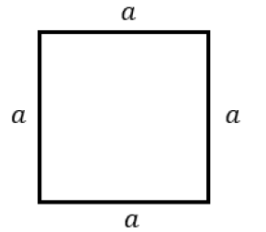
Négyzet kerülete
Oldal (a) | Kerület |  | Jó a megoldás? | Helyes megoldás:
5 | 20 |  | Helyes a megoldás
10 | 30 |  | Nem jó a megoldás, jobb oldalon láthatod a megoldást | 40

Jelmagyarázat:
 | Ide kell beírni a négyzet oldalának hosszát (mind a 4 oldal ugyanakkora, azért csak 1 oldal hosszát kell beírni), mértékegységet nem kell beírni, csak a számokat
 | Ide kell beírni az eredményt (azt, ami a négyzet kerületeként kijött), ide is csak számot kell beírni, mértékegységet nem kell (ha az oldal cm-ben volt megadva, a kerület mértékegysége is cm lesz, ha dm-ben volt, a kerület is dm lesz, és így tovább...)

Számok generálása 10-ig:
Oldal (a)
7

Számok generálása 100-ig:
Oldal (a)
27

Térgeometria
Téglatest felszíne, térfogata
Szélesség (a) | Mélység (b) | Magasság (c) | Felszín (A) | Térfogat (V) | Jó a megoldás? (Felszín) | Helyes megoldás (Felszín): | Jó a megoldás? (Térfogat) | Helyes megoldás (Térfogat):
1 | 2 | 3 | 22 | 6 | Helyes a megoldás |  | Helyes a megoldás
2 | 3 | 4 | 30 | 60 | Nem jó a megoldás, jobb oldalon láthatod a megoldást | 52 | Nem jó a megoldás, jobb oldalon láthatod a megoldást | 24

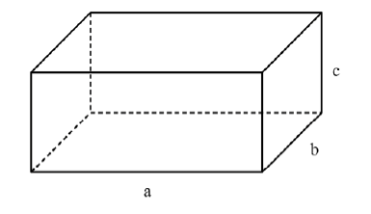

Jelmagyarázat:
 | Ide kell beírni a téglatest szélességét, mélységét és magasságát (mindegy melyik él melyik oszlopba kerül), mértékegységet nem kell beírni, csak a számokat
 | Ide kell beírni az eredményeket (felszín és térfogat), ide is csak számot kell beírni, mértékegységet nem kell (ha az oldalak cm-ben voltak megadva, a felszín mértékegysége cm2 lesz, a térfogaté pedig cm3)

Számok generálása 10-ig:
Szélesség (a) | Mélység (b) | Magasság (c)
10 | 8 | 10

Számok generálása 20-ig:
Szélesség (a) | Mélység (b) | Magasság (c)
18 | 5 | 2

Kocka felszíne, térfogata
Kocka éle (a) |  |  | Felszín (A) | Térfogat (V) | Jó a megoldás? (Felszín) | Helyes megoldás (Felszín): | Jó a megoldás? (Térfogat) | Helyes megoldás (Térfogat):
2 |  |  | 24 | 8 | Helyes a megoldás |  | Helyes a megoldás
3 |  |  | 40 | 30 | Nem jó a megoldás, jobb oldalon láthatod a megoldást | 54 | Nem jó a megoldás, jobb oldalon láthatod a megoldást | 27

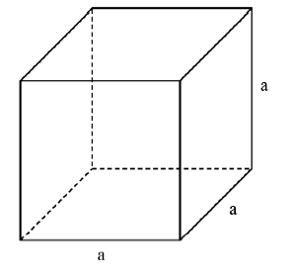

Jelmagyarázat:
 | Ide kell beírni a kocka élének hosszát, mértékegységet nem kell beírni, csak a számokat
 | Ide kell beírni az eredményeket (felszín és térfogat), ide is csak számot kell beírni, mértékegységet nem kell (ha az él cm-ben volt megadva, a felszín mértékegysége cm2 lesz, a térfogaté pedig cm3)

Számok generálása 10-ig:
Kocka éle (a)
2

Számok generálása 20-ig:
Kocka éle (a)
18

